Detail Design Screen Contacting
Default

Mã Số | Item | input/output | Thuộc tính | Giới hạn input | Input số digit | Requied input | Format output | Giá trị khởi tạo | Tab thứ tự đi | Độ rộng có thể | Function | No.Chức năng | Domain Model | Note
l01 | Check | input | bool |  |  |  |  |  | 1
l02 | ID | output | string |  |  |  |  |  | 2 |  |  | 3
l03 | Chức Danh | output | string |  |  |  |  |  | 3
l04 | Vị Trí | output | string |  |  |  |  |  | 4
l05 | Họ và Tên | output | string |  |  |  |  |  | 5
l06 | Số Điện Thoại | output | string |  |  |  |  |  | 6
l07 | Liên Hệ Được ? | input | combobox |  |  |  |  |  | 7
l08 | Thời Gian Phỏng Vấn | input | string |  |  |  |  |  | 8
l09 | Địa Điểm PV | input | combobox |  |  |  |  |  | 9
l10 | Note | output | string |  |  |  |  |  | 10
l11 | Trạng Thái | output | string |  |  |  |  |  | 11
l12 | Điểm Bài Test | output | string |  |  |  |  |  | 12
l13 | Update | input | button |  |  |  |  |  | 13 |  |  | 1
l14 | Update Hàng Loạt | input | button |  |  |  |  |  | 14 |  |  | 2

Detail Design
Bản Thiết Kế Chi Tiết |  |  |  | Chức năng : | Liên Hệ Ứng Viên | Người tạo : | ToanHH |  | Ngày Tạo : | 2023-03-31

 | Function List
 | No | Tên Chức Năng | Giải Thích
 | 1 | Update | Update Ứng Viên hiện tại với nội dung admin đã nhập
 | 2 | Update all | Update tất cả các Ứng Viên được tích check box
 | 3 | View CV | Hiển thị modal View CV Candidate

 | Danh Sách API
 | No | Tên API | Action trên Screen
 | 1 | candidateListbyStatus | Lấy các ứng viên có trạng thái là duyệt CV
 | 2 | candidateupdate | Update thông tin ứng viên theo thông tin admin đã nhập trên bảng
 | 3 | candidate.pathCV | Hiển thị CV của ứng viên khi ấn vào ID

 | Danh Sách API bên ngoài
 | No | Tên API | Action trên Screen

 | Parameter nhận từ Component cha
 | No | Item | Kiểu

Hiển Thị Khởi Tạo
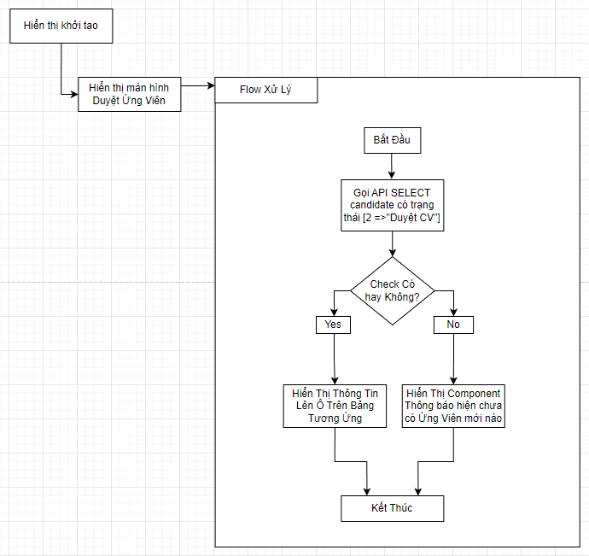

 |  |  |  |  |  |  | API candidateListbyStatus

 |  |  |  |  |  |  | Input
 |  |  |  |  |  |  | No. | Item | Kiểu | Input vào API | Giải thích
 |  |  |  |  |  |  | 1 | candidate.status = 2 | int | candidate.status | trạng thái ứng viên là Duyệt CV để liên hệ mời test

 |  |  |  |  |  |  | Output
 |  |  |  |  |  |  | No. | Item | Kiểu | Output từ API | Giải thích
 |  |  |  |  |  |  | 1 | Status kết quả xử lý | bool | status | status kết quả xử lý được trả về từ API
 |  |  |  |  |  |  | 2 | message lỗi | array | message | Nhóm error message được trả về từ API
 |  |  |  |  |  |  | 3 | candidateList | List<candidate> | candidateList | Danh sách các ứng viên có trạng thái là Duyệt CV

Thực Hiện Action Update
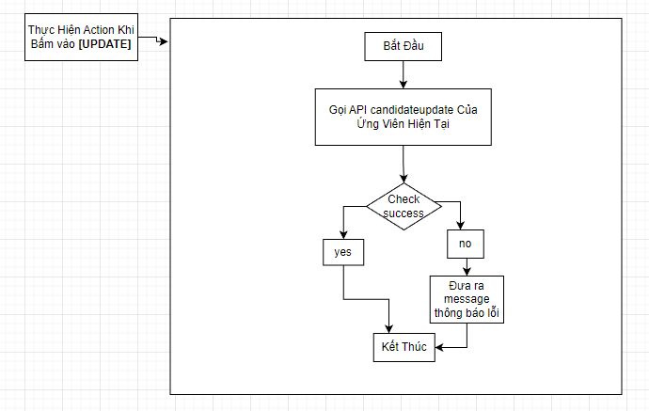
Đã Nếu chọn đã liên hệ được thì update trạng thái sang "Mời Test" Không thì không update
 |  |  |  |  |  |  |  |  | API candidateupdate

 |  |  |  |  |  |  |  |  | Input
 |  |  |  |  |  |  |  |  | No. | Item | Kiểu | Input vào API | Giải thích
 |  |  |  |  |  |  |  |  | 1 | candidateID | string | candidateID | ID của Ứng Viên để thực hiện update

 |  |  |  |  |  |  |  |  | Output
 |  |  |  |  |  |  |  |  | No. | Item | Kiểu | Output từ API | Giải thích
 |  |  |  |  |  |  |  |  | 1 | Status kết quả xử lý | bool | status | status kết quả xử lý được trả về từ API
 |  |  |  |  |  |  |  |  | 2 | message lỗi | array | message | Nhóm error message được trả về từ API

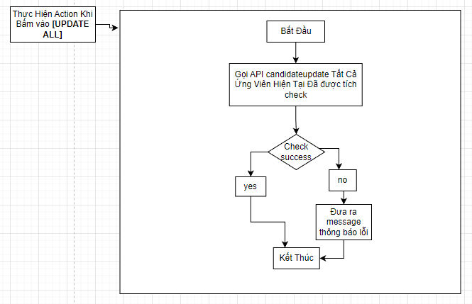
Thực Hiện Action Update ALL |  |  |  |  |  |  |  |  | API candidateupdate

Đã Nếu chọn đã liên hệ được thì update trạng thái sang "Mời Test" Không thì không update
 |  |  |  |  |  |  |  |  | Input
 |  |  |  |  |  |  |  |  | No. | Item | Kiểu | Input vào API | Giải thích
 |  |  |  |  |  |  |  |  | 1 | candidateList | List<candidata> | candidateID | ID của Ứng Viên để thực hiện update

 |  |  |  |  |  |  |  |  | Output
 |  |  |  |  |  |  |  |  | No. | Item | Kiểu | Output từ API | Giải thích
 |  |  |  |  |  |  |  |  | 1 | Status kết quả xử lý | bool | status | status kết quả xử lý được trả về từ API
 |  |  |  |  |  |  |  |  | 2 | message lỗi | array | message | Nhóm error message được trả về từ API

Thực Hiện Action Check ALL
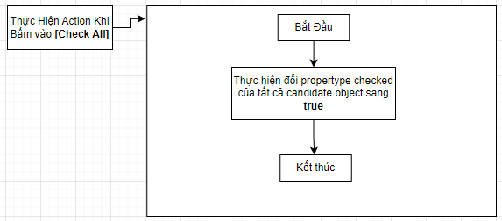

Thực Hiện Action View CV |  |  |  |  |  |  | API candidate.pathCV

 |  |  |  |  |  | Input
 |  |  |  |  |  | No. | Item | Kiểu | Input vào API | Giải thích
 |  |  |  |  |  | 1 | ID của Ứng Viên in row | string | candidateID | ID của ứng viên hiện tại trên dòng

 |  |  |  |  |  | Output
 |  |  |  |  |  | No. | Item | Kiểu | Output từ API | Giải thích
 |  |  |  |  |  | 1 | Status kết quả xử lý | bool | status | status kết quả xử lý được trả về từ API
 |  |  |  |  |  | 2 | message lỗi | array | message | Nhóm error message được trả về từ API
 |  |  |  |  |  | 3 | candidatepathCV | string | candidatepathCV | pathCV lưu trữ CV của ứng viên

